VBA_setting
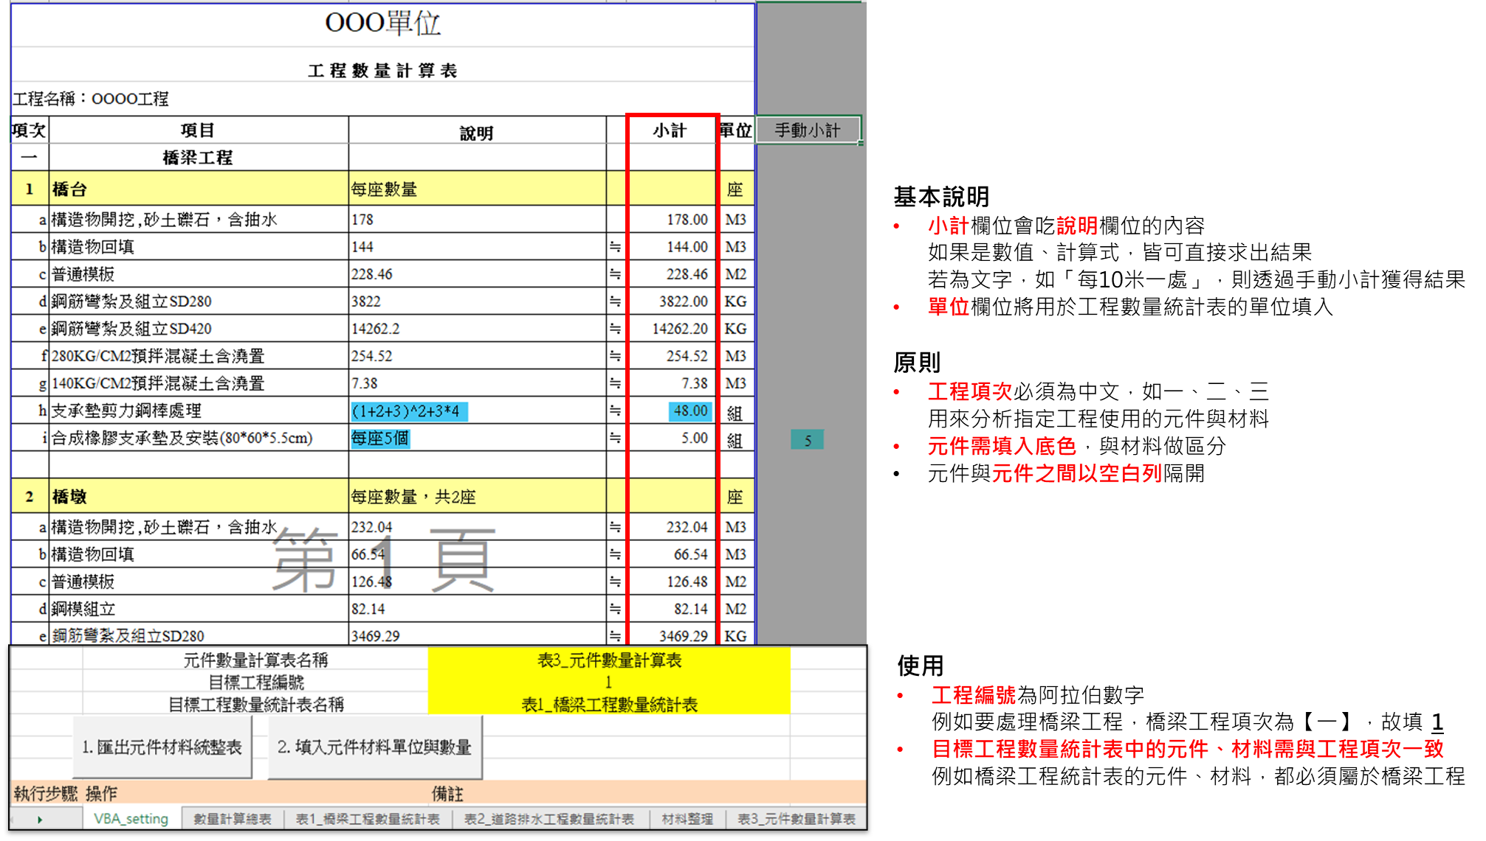
 | 元件數量計算表名稱 | 表3_元件數量計算表
 | 目標工程編號 | 1
 | 目標工程數量統計表名稱 | 表1_橋梁工程數量統計表

執行步驟 | 操作 | 備註
1 | 將元件表填寫完畢 | 盡可能避免波浪符號出現"~"
2 | 執行VBA，匯出元件、材料統整表 | 會依工程將材料、元件依序整理，並產生【材料整理】工作表，後續要手動複製到對應的工程數量統計表 | 元件表中 a. 工程名稱編號必須為中文，即一、二、三… b. 元件必須填色，才能與材料區別 c. 元件與元件之間以空白列隔開
3 | 執行VBA，取得元件、材料單位，以及材料數量 | 目標工程編號與工程數量統計表要屬於同一項工程 例如工程編號填1，表示要取得工程一的材料，在元件表中得知工程一為橋梁工程 因此工程數量統計表要選擇橋梁工程

